Лист1
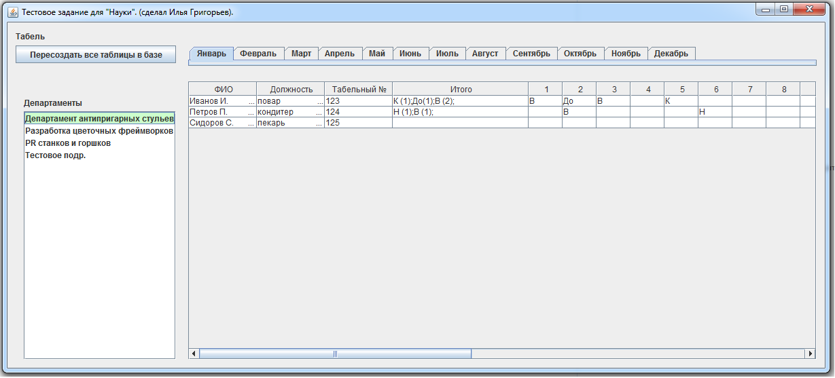
Таблицы:

№ | Назнание | Описание
1 | DEPARTMENTS | департаменты
2 | EMPLOYEES | сотрудники
3 | MARKS | отметки
4 | TIME_SHEET | табель учета РВ
5 | PRODUCTIONCALENDAR | произв. Календарь

DEPARTMENTS

№ поля | Имя поля | Тип данных | Ключевое поле | Описание поля
1 | DEP_ID | INTEGER | да | ID департамента
2 | DEP_NAME | CHAR (150) |  | название департамента

EMPLOYEES

№ поля | Имя поля | Тип данных | Ключевое поле | Описание поля
1 | EMPLOYEE_NAME | CHAR (100) |  | ФИО
2 | EMPLOYEE_ID | INTEGER | да | табельный номер
3 | POSITION | CHAR (50) |  | должность
4 | DEP_ID | INTEGER |  | ID департамента в котором работает сотрудник

MARKS

№ поля | Имя поля | Тип данных | Ключевое поле | Описание поля
1 | MARK_ID | CHAR (2) | да | Отметка с кодировкой на работе

TIME_SHEET

№ поля | Имя поля | Тип данных | Ключевое поле | Описание поля
1 | DATE | DATE | да | дата
2 | EMPLOYEE_ID | INTEGER | да | табельный номер
3 | MARK | CHAR (2) |  | отметка ()

